상품제안서
감성 디자인 일체형 피크닉 매트 / 파우치형 피크닉 돗자리 | 상품코드: F25831

 |  |  |  |  |  |  | 02-412-0044 | www.easy1.co.kr
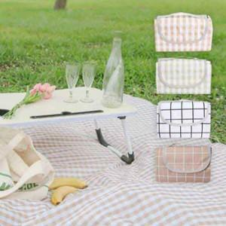

【상세/제작정보】 | 기본수량 미만 인쇄시 비용 추가. 스티커 제작및 부착 비용 별도 문의. L 사이즈 단가 변동 별도 문의 바랍니다. 구매시 재고확인 바랍니다.

【인쇄/포장옵션】 | 실크 / 포장불가능

【공급단가】 | 수량 | 100~ | 300~ | 500~ | 1,000~ | 3,000~
*VAT별도 | 단가 | 9,840원 | 9,670원 | 9,430원 | 9,260원 | 9,020원

【상품 URL】 | https://dev.easy1.co.kr:443/src/goods_detail.php?gdno=25831

